Sheet1
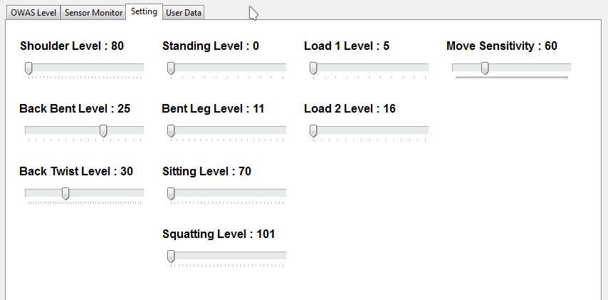

Kategori | Posisi | Keterangan
Shoulder Level | 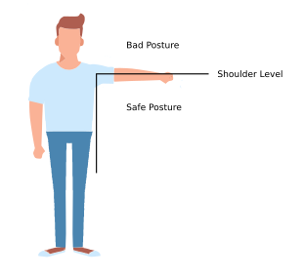 | Dalam posisi normal, nilai : 1 Jika tangan melewati Batas shoulder level : - Salah satu tangan : 2 - Kedua tangan : 3
Back Bent Level | 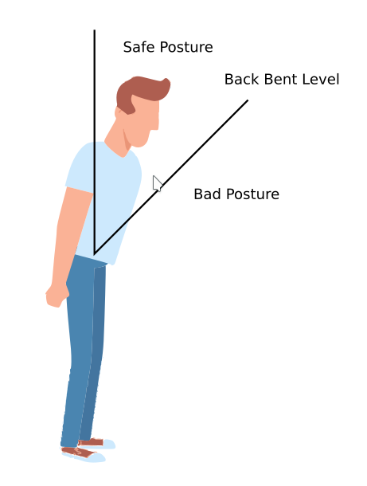 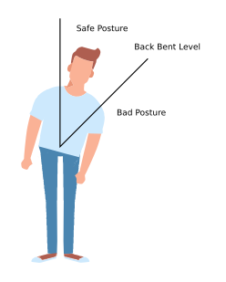 | Dalam posisi normal, nilai : 1 Jika melewati Batas Back Bent level, nilai : 2
Back Bent Level | 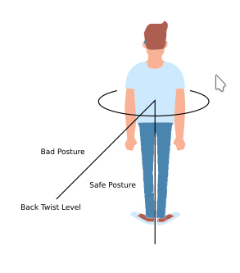 | Dalam posisi normal, nilai : 1 Jika melewati Batas Back Twist level, nilai : 3
Leg Level | 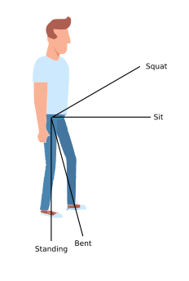 | Dalam posisi normal (berdiri), nilai : 2 Duduk : 1 Berdiri dengan satu kaki : 3 Berdiri dengan kaki ditekuk: 4 Berdiri dengan satu kaki menekuk : 5 Jongkok : 6 Berjalan : 7 (terkait setting Movement Sensitivity)
Load Level | - | Jika kurang dari Limit 1 : 1 Jika lebih dari limit 1 dan kurang dari limit 2 : 2 Jika lebih dari limit 2 : 3
Movement Sensitivity | - | Untuk mendeteksi gerakan dengan menggunakan akumulasi nilai perubahan sensor dalam satu waktu. Nilai setting lebih rendah, lebih sensitif terhadap gerakan, dan sebaliknya

